Solicitud gráfica
 | Área: | Matemáticas |  |  | Fecha:
 | Grado: | 9 |  |  | 2015-12-07
 | Título del tema: | Evaluación |  |  | ¿Cuaderno de estudio o recurso? | Recurso
 | Editor: | Luisa Fernanda NIvia |  |  | Motor del recurso | M5A

 | Código guión o recurso: | MA_09_06_CO | ← Para determinar este código, visite la hoja de Ayuda
 |  |  |  |  | ESPECIFICACIÓN DE ARCHIVOS A ENTREGAR
Núm. | Archivo Shutterstock o ruta en web | Imagen para: | Tipo | Ubicación de la imagen en el recurso M5A | Nombre imagen SMALL | Tamaño imagen SMALL | Nombre imagen ZOOM | Tamaño imagen ZOOM | Descripción | Observaciones
IMG01 | Descripción en observaciones | Recurso M5A | Ilustración | Contenido | MA_09_06_CO_IMG01n.png | 286 x 286 px | MA_09_06_CO_IMG01a.png | 500 x 500 px
IMG02 | Descripción en observaciones | Recurso M5A | Ilustración | Contenido | MA_09_06_CO_IMG02n.png | 286 x 286 px | MA_09_06_CO_IMG02a.png | 500 x 500 px | 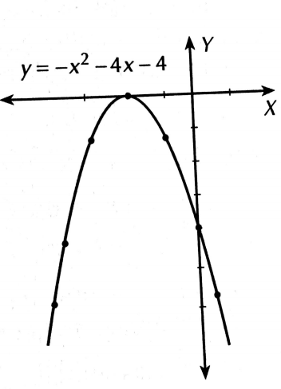 | Utilizar cuadricula de fondo en el plano cartesiano
IMG03 | Descripción en observaciones | Recurso M5A | Ilustración | Contenido | MA_09_06_CO_IMG03n.png | 286 x 286 px | MA_09_06_CO_IMG03a.png | 500 x 500 px
IMG04 | Descripción en observaciones | Recurso M5A | Ilustración | Contenido | MA_09_06_CO_IMG04n.png | 286 x 286 px | MA_09_06_CO_IMG04a.png | 500 x 500 px | 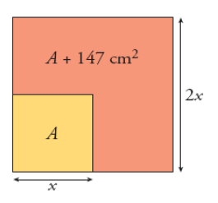
IMG05 | Descripción en observaciones | Recurso M5A | Ilustración | Contenido | MA_09_06_CO_IMG05n.png | 286 x 286 px | MA_09_06_CO_IMG05a.png | 500 x 500 px | 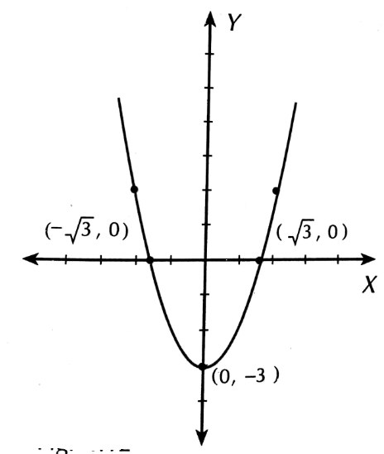 | Utilizar cuadricula de fondo en el plano cartesiano
IMG06 | Descripción en observaciones | Recurso M5A | Ilustración | Contenido | MA_09_06_CO_IMG06n.png | 286 x 286 px | MA_09_06_CO_IMG06a.png | 500 x 500 px
IMG07 | Descripción en observaciones | Recurso M5A | Ilustración | Contenido | MA_09_06_CO_IMG07n.png | 286 x 286 px | MA_09_06_CO_IMG07a.png | 500 x 500 px | 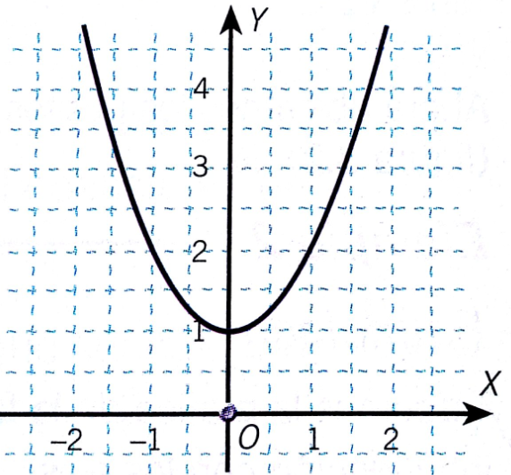 | Utilizar cuadricula de fondo en el plano cartesiano
IMG08 | 185570549 | Recurso M5A | Fotografía | Contenido | MA_09_06_CO_IMG08n.png | 286 x 286 px | MA_09_06_CO_IMG08a.png | 500 x 500 px | Imagen de personas pintado una pared
IMG09 | Descripción en observaciones | Recurso M5A | Ilustración | Contenido | MA_09_06_CO_IMG09n.png | 286 x 286 px | MA_09_06_CO_IMG09a.png | 500 x 500 px
IMG10 | 240513124 | Recurso M5A | Fotografía | Contenido | MA_09_06_CO_IMG10n.png | 286 x 286 px | MA_09_06_CO_IMG10a.png | 500 x 500 px | imagen de dos caminos cruzados.

